Bond
Bloomberg Template
Bond Yield - 수동 입력

[금융투자협회] 시가평가 - 채권시가평가기준수익률 - (조회일=기준일) 선택 - 엑셀 추출 - 회사채 I, 무보증, 만기에 맞는 내역 값복사 붙여넣기
(Source: http://www.kofiabond.or.kr)
기준일: | 2022년 11월 30일

종류 | 종류명 | 신용등급 | 3월 | 6월 | 9월 | 1년 | 1년 | 2년 | 2년 | 3년 | 5년 | * | 20년
 |  |  |  |  |  |  | 6월 |  | 6월 |  |  | 10년
회사채 I (공모사채) | 무보증 | AAA | 4.511 | 5.102 | 5.326 | 5.383 | 5.386 | 5.391 | 5.331 | 5.336 | 5.294 | 5.229
 |  | AA+ | 4.586 | 5.186 | 5.391 | 5.433 | 5.436 | 5.436 | 5.410 | 5.411 | 5.373 | 5.340
 |  | AA0 | 4.635 | 5.233 | 5.444 | 5.474 | 5.474 | 5.477 | 5.445 | 5.453 | 5.425 | 5.676
 |  | AA- | 4.657 | 5.245 | 5.460 | 5.506 | 5.506 | 5.536 | 5.507 | 5.508 | 5.526 | 6.022
 |  | A+ | 4.852 | 5.423 | 5.632 | 5.656 | 5.656 | 5.656 | 5.618 | 5.619 | 5.881 | 6.419
 |  | A0 | 4.991 | 5.572 | 5.792 | 5.830 | 5.830 | 5.836 | 5.837 | 5.933 | 6.321 | 6.904
 |  | A- | 5.200 | 5.797 | 6.034 | 6.086 | 6.116 | 6.196 | 6.242 | 6.388 | 6.931 | 7.432
 |  | BBB+ | 5.845 | 6.740 | 7.286 | 7.529 | 7.891 | 8.419 | 8.678 | 8.937 | 8.991 | 9.116
 |  | BBB0 | 6.225 | 7.240 | 7.866 | 8.199 | 8.701 | 9.359 | 9.708 | 9.984 | 10.045 | 10.229
 |  | BBB- | 6.900 | 8.035 | 8.801 | 9.184 | 9.811 | 10.509 | 10.925 | 11.350 | 11.460 | 11.649

[KISLINE] isky - 우측 KISLINE 바로가기 - 평가대상회사 검색 - 기업평가등급 더보기 - 기준일이 속하는 평가등급 화면 캡쳐 - 붙여넣기 & 수기 입력
(Source: www.kisline.com)
기준일: | 2021-12-31
평가등급: | B+

화면 캡쳐하여 붙여넣기

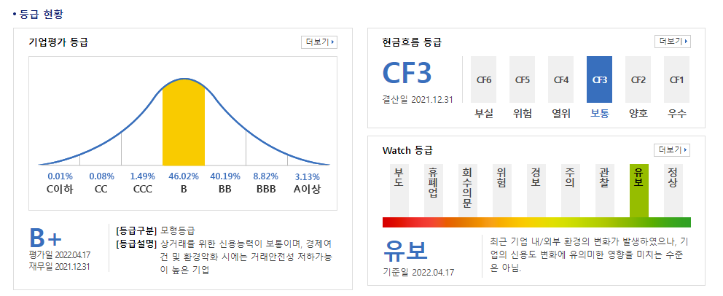

0.1146

